Sheet1
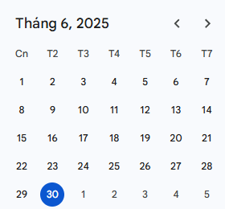
 |  |  | Generated Curl Command
 |  |  | Missing data in row.
 |  |  | Missing data in row.
 |  |  | Missing data in row.
 |  |  | Missing data in row.
 |  |  | Missing data in row.
 |  |  | Missing data in row.
 |  |  | Missing data in row.
 |  |  | Missing data in row.
 |  |  | Missing data in row.
2025-06-02 | 2025-06-04 | Sửa lỗi các chức năng tablet sau khi porting, chức năng dashboard bán hàng
2025-06-06 | 2025-06-10 | Sửa lỗi UI các màn hình mobile
2025-06-11 | 2025-06-17 | Xử lý địa chỉ hành chính 2 cấp
2025-06-18 | 2025-06-20 | Tích hợp filter cho Firebase Crashlytic
2025-06-23 | 2025-06-25 | Tích hợp Firebase Performance để đo hiệu năng ứng dụng
2025-06-26 | 2025-06-30 | Xây dựng walkthough cho màn hình chính và màn hình ghé thăm

